Dados
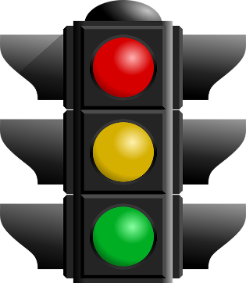
 | Estoque
Critico | 50
Alerta | 200

 | Estoque | Vermelho | Armarelo | Verde

 | 500 |  |  | l

